传智健康
第一天 | 第二天 | 第三天 | 第四天 | 第五天 | 第六天 | 第七天 | 第八天 | 第九天 | 第十天
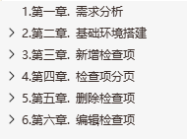
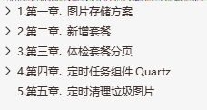
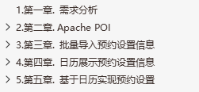
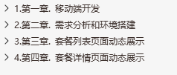
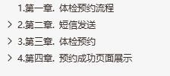

垃圾图片

业务（后台）
* 项目概述
* 项目环境（maven工程分解+SSM+dubbo）
* 项目工具类（常量）
* 检查项的CRUD
* 检查组的CRUD（多对多的关系）
* 套餐的CRUD（多对多的关系）
* 预约设置的开发
* 用户、角色、权限、菜单（多对多的关系）
* 完成系统的认证、授权（使用spring security实现权限控制）
* 图形报表
* 会员数量折线图
* 套餐预约占比饼图
* 页面上展示“运营数据统计”
技术
* dubbo技术：微服务
* powerDesigner：数据库建模
* elementUI：前端技术
* mybatis的分页插件（PageHelper）
* 七牛云（对象存储）：完成图片存储方案
* redis：技术
1：存储图片的名称（上传图片，保存数据），用于比较，并清除垃圾图片
2：存放短信验证码，用在体检预约的校验和手机登录的校验
* quartz：任务调度，指定时间清除垃圾图片
* POI报表：【导出excel】【导入excel】
1：准备预约设置模板，将模板中的数据批量导入到数据库
2：将“运营数据统计”，以excel的形式导出
* 页面中展示日历
* 根据日历，对每条数据做预约
* 微信公众号：将开发的html页面，根据路径放置到微信公众号，扫描微信，访问系统
* 阿里云（短信服务）：发送短信验证码
* spring security：权限控制框架
* 认证
* 授权
* Echarts图形报表：实现【柱状图】【折线图】【饼图】
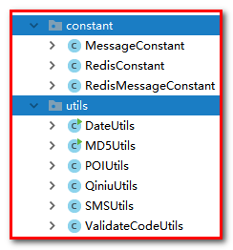

方法
1：明白它作用，应用场景，激发学习的兴趣
2：（1）由浅入深
* 从helloworld做起
* 在根据api去研究里面的东西
（2）深入浅出
* 总结（方便记忆）
3：学会将复杂的问题简单化
* 复杂业务（业务分解）
* 第1步
* 第2步
* ......

业务（移动端）
* 项目概述
* 首页（套餐列表）
* 套餐详情（使用套餐id，查询检查组信息，查询检查项信息）
* 体检预约（姓名，电话，身份证 ...）
* 预约成功（展示当前登录人和套餐的信息）
* 注册会员
* 移动端登录系统-手机快速登录

